Proceso
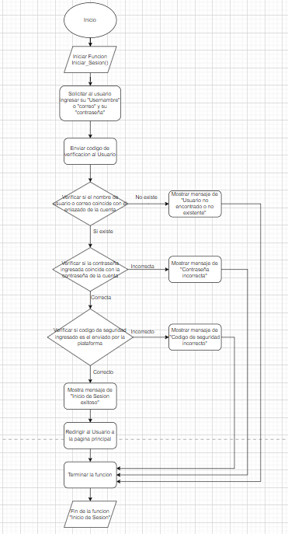
Proceso

Identificador | Inicio de Sesion
Breve descripción | Inicio de Sesion del usuario a su cuenta
Objetivo que se logra con la ejecución del proceso | El usuario pueda iniciar sesion en su perfil de dicha plataforma
Ejecutores del proceso | Usuario
Disparador para el proceso (describe que evento o momento inicia el proceso) | Cuando el usuario da click en el boton iniciar Sesion
Pasos del proceso (se puede agregar un diagrama de flujo)

Punto de salida (describe como el proceso puede ser terminado después de ser completado con éxito) | Cuando los datos de inicio de sesion han sido verificados correctamente y coinciden con los datos del perfil
Puntos de interrupción (describe los eventos cuando el proceso puede ser terminado en el transcurso de su ejecución) | -Que los datos otorgados por el usuario y los del perfil no correspondan -Cuando el usuario cierra la pagina web antes de completar el inicio de Sesion -Cuando al usuario se le caiga la conexion por x motivo

